相关截图
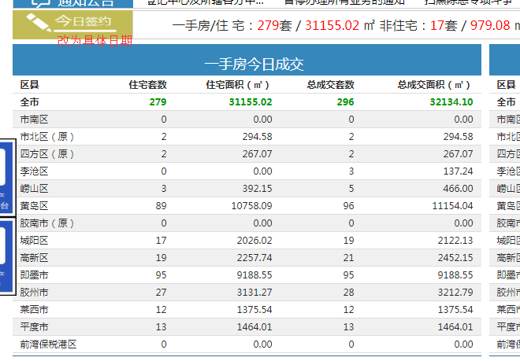
首页截图

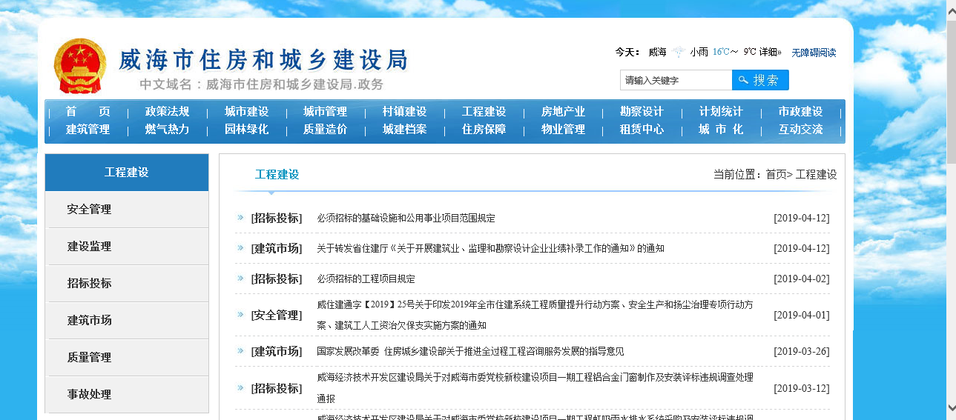

房屋统计截图 | 一手房今天成交改为，今日网签 参考网址：https://www.qdfd.com.cn/qdweb/realweb/indexnew.jsp

